Лист1
Поле | Описание
ID | BUG-002
Заголовок | На сайте отсутствует кнопка "Наверх" для быстрого возврата к началу страницы (в footer)
Описание | При скроллинге длинных страниц пользователь не может быстро вернуться к началу страницы, так как функциональная кнопка "Наверх" отсутствует. Это ухудшает юзабилити, особенно на мобильных устройствах.
Шаги для воспроизведения | 1.Проскроллить страницу вниз.
 | 2. Попытаться найти кнопку «Наверх».
Ожидаемый результат | В нижнем углу страницы появляется кнопка "Наверх", при клике на которую страница плавно прокручивается к началу.
Фактический результат | Кнопка "Наверх" отсутствует.
Приоритет | Средний (не критичен для функционала, но важно для удобства навигации)
Скриншот | 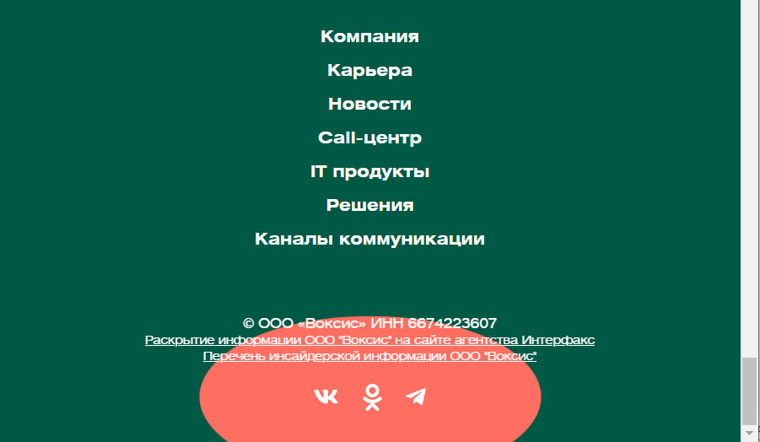
Среда | Yandex Browser, Windows 10

